Pretnje
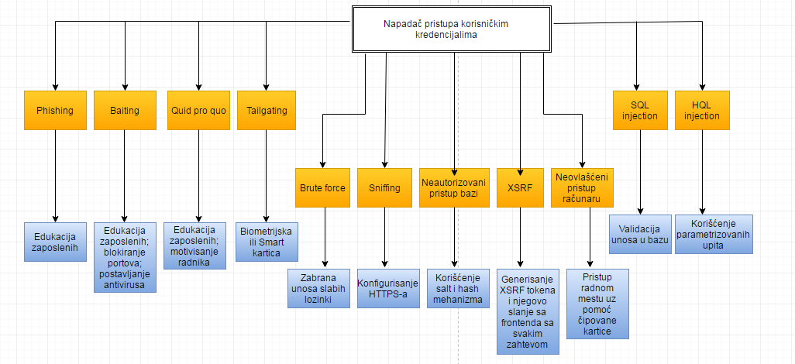
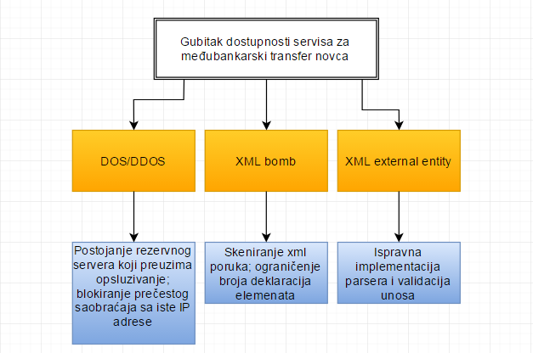
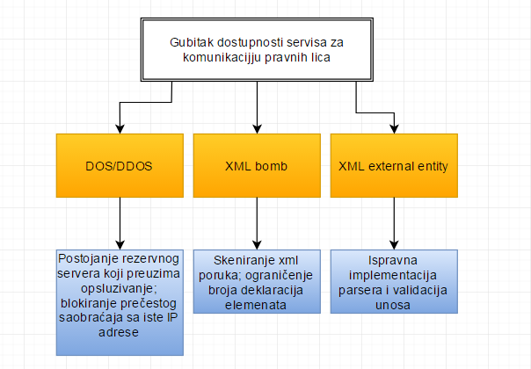
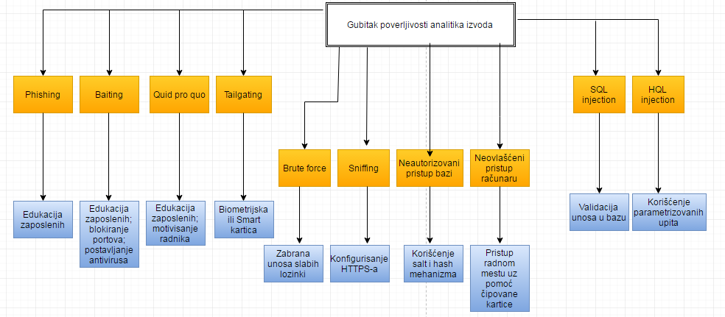
Pretnje
1.1./1.5. | Kredencijali zaposlenih/Korisnički kredencijali
ID | OPIS PRETNJE |  | I | L
1. | Napadač pristupa korisničkim kredencijalima |  | H | H
NAPAD
ID | OPIS | PROTIVMERE
1.1. | Social engeenering
1.1.1. | Phishing | Da; Povremena edukacija zaposlenih.
1.1.2. | Baithing | Da; Povremena edukacija zaposlenih, postavljanje i update-ovanje adekvatnih antivirusa i blokiranje eksternih memorijskih portova.
1.1.3. | Quid pro quo | Da; Povremena edukacija i motivisanje radnika adekvadnim nadoknadama za rad;
1.1.4. | Tailgating(piggybacking) | Da; Biometrijska ili Smart Card kontrola pristupa prostorijama zgrade;
1.2. | Napadač posredstvom brute force napada pristupa korisničkim kredencijalima | Da; Zabrana unosa slabih lozinki i uobičajenih paterna koje korisnici inače koirste.
1.3. | Injection
1.3.1. | SQL Injection | Da; Validacija unosa u bazu.
1.3.2. | HQL Injection | Da; Upotreba paramerizovanih upita.
1.4. | Praćenje saobraćaja na mreži(sniffing) | Da; Konfigurisanje HTTPS.
1.5. | Neautorizovani pristup bazi | Da; Korišćenje salt i hash mehanizma.
1.6. | XSRF | Da; Generisanje XSRF-TOKEN kukija od strane servera pri logovanju korisnika i pripajanje njegove vrednosti u zaglavlje svakog sledećeg zahteva upućenog serveru.
1.7. | Neovlašćeni pristup računaru | Da; Pristup radnom mestu upotrebom čipovane kartice.
1.3 | Podaci o računima klijenata
 | OPIS PRETNJE |  | I | L
2. | Krađa žiro računa |  | L | M
NAPAD
ID | OPIS | PROTIVMERE
2.1. | Neautorizovani pristup bazi podataka. | Ne; Kriptovanje podataka u bazi simetričnim ključem.
1.2 | Lični podaci klijenata
 | OPIS PRETNJE |  | I | L
3. | Krađa email adresa |  | M | M
NAPAD
ID | OPIS | PROTIVMERE
3.1. | Neautorizovan pristup bazi | Ne; Kriptovanje podataka u bazi simetričnim ključem.
5.2 | Privatni ključ
 | OPIS PRETNJE |  | I | L
4. | Kompromitovanje privatnog ključa kojim se potpisuje sertifikat |  | H | M
NAPAD
ID | OPIS | PROTIVMERE
4.1. | Brute force napad | Da; Korišćenje algoritama za generisanje ključeva koji prate dobru praksu, kao i dužine ključeva određene najnovijim istraživanjima.
4.2. | Postojanje malicioznog privilegovanog insajdera, koji može da pristupi skladištu ključeva | Da; Angažovanje više privilegovanih insajdera, tako da je obezbeđeno delegiranje nadležnosti među njima.
5.3 | Simetrični ključ
OPIS PRETNJE |  |  | I | L
5. | Kompromitovanje simetričnog ključa kojim se kriptuju podaci u bazi |  | M | M
NAPAD
ID | OPIS | PROTIVMERE
5.1. | Brute force napad | Da; Korišćenje algoritama za generisanje ključeva koji prate dobru praksu, kao i dužine ključeva određene najnovijim istraživanjima.
5.2. | Postojanje malicioznog privilegovanog insajdera, koji može da pristupi skladištu ključeva | Da; Angažovanje više privilegovanih insajdera, tako da je obezbeđeno delegiranje nadležnosti među njima.
2 | Dostupnost internih servisa
OPIS PRETNJE |  |  | I | L
6. | Gubitak dostupnosti internih servisa |  | M | M
NAPAD
ID | OPIS | PROTIVMERE
6.1. | DOS/DDOS | Da; Blokiranja saobraćaja koji dolazi sa iste IP adrese čija se frekvencija smatra većom od očekivane na određeni vremenski period. Postojanje rezervnog servera koji preuzima rad u slučaju otkaza trenutnog servera.
6.2. | XSS | Da; Eskejpovanje svih specijalnih karaktera koji se unose u bazu i koji se prikazuju u browser-u.
4 | Servis za e-banking
OPIS
7. | Gubitak dostupnosti servisa za e-banking |  | M | H
NAPAD
ID | OPIS | PROTIVMERE
7.1. | DOS/DDOS | Da; Blokiranja saobraćaja koji dolazi sa iste IP adrese čija se frekvencija smatra većom od očekivane na određeni vremenski period. Postojanje rezervnog servera koji preuzima rad u slučaju otkaza trenutnog servera.
7.2. | XSS | Da; Eskejpovanje svih specijalnih karaktera koji se unose u bazu i koji se prikazuju u browser-u.
1.4./1.6-1.8. | Analitike izvoda/Nalozi za plaćanje fakture/Dnevno stanje računa/Paketi međubankarskih prenosa
 | OPIS PRETNJE |  | I | L
8 | Gubitak integriteta zapisa |  | H | M
NAPAD
ID | OPIS | PROTIVMERE
8.1. | Neovlašćeni pristup bazi | Ne; Konfigurisanje kontrole pristupa na samoj bazi.
3 | Servis za međubankarski transfer novca
 | OPIS PRETNJE |  | I | L
9 | Gubitak dostupnosti servisa za međubankarski transfer novca |  | H | M
NAPAD
ID | OPIS | PROTIVMERE
9.1. | DOS/DDOS | Ne; Blokiranja saobraćaja koji dolazi sa iste IP adrese čija se frekvencija smatra većom od očekivane na određeni vremenski period. Postojanje rezervnog servera koji preuzima rad u slučaju otkaza trenutnog servera.
9.2. | XML Bomb | Ne; Sprovođenje skeniranja xml poruka na osnovu poznatih šablona; ograničenje broja deklaracija elemenata.
9.3. | XML external entity | Ne; Ispravna implementacija parsera i validacija unosa.
 | OPIS PRETNJE |  | I | L
10 | Gubitak integriteta servisa za međubankarski transfer novca |  | H | M
NAPAD
ID | OPIS | PROTIVMERE
10.1. | XML injection | Ne; Validacija na osnovu xsd-a.
10.2. | XML external entity | Ne; Ispravna implementacija parsera i validacija unosa.
6 | Servis za komunikaciju pravnog lica
 | OPIS PRETNJE |  | I | L
11 | Gubitak dostupnosti servisa za komunikaciju pravnog lica |  | H | M
NAPAD
ID | OPIS | PROTIVMERE
11.1. | vidi 9.1. | vidi 9.1.
11.2. | vidi 9.2. | vidi 9.2.
11.3. | vidi 9.3. | vidi 9.3.
 | OPIS PRETNJE |  | I | L
12 | Gubitak integriteta servisa za komunikaciju pravnog lica |  | H | M
NAPAD
ID | OPIS | PROTIVMERE
12.1. | XML injection | Ne; Validacija na osnovu xsd-a.
12.2. | XML external entity | Ne; Ispravna implementacija parsera i validacija unosa.
2 | Dostupnost internih servisa
OPIS |  |  | I | L
13. | Gubitak integriteta log fajlova |  | M | M
NAPAD
 | OPIS | PROTIMERE
13.1. | vidi 1.1-1.2. | vidi 1.1-1.2.
13.2. | Maliciozni korisnik pristupa direktno log fajlovima | Da; Podešavanje ACL tako da fajlovi mogu biti menjani samo iz aplikacije, a pravo čitanja ima samo privilegovani korisnik
13.3. | LOG Injection | Da;Validirati i korektovati dolazeću poruku oslanjajući se na whitelist ograničavajući poruke na alfanumeričke karaktere i space i konfigurisanje logera;
1.4. | Analitike izvoda
OPIS |  |  | I | L
14. | Gubitak integriteta analitika izvoda
NAPAD
 | OPIS | PROTIMERE
14.1. | Buffer overflow | Da; Koristiti programske jezikei framework koji su imuni na buffer overflow kao što su Java, .Net,PHP,Pytho,Pearl.
OPIS |  |  | I | L
15. | Gubitak dostupnosti analitika izvoda |  | M | M
NAPAD
 | OPIS | PROTIMERE
15.1. | vidi 1.3.1. | vidi 1.3.1.
15.2. | vidi 6.1. | vidi 6.1.
OPIS |  |  | I | L
16 | Gubitak poverljivosti analitika izvoda |  | L | M
NAPAD
 | OPIS | PROTIMERE
16.1. | Maliciozni korisnik | Da; Kontrola pristupa na aplikativnom nivou i na nivou baze.
16.2. | vidi 1.3-1.4. | vidi 1.3-1.4.
16.3. | Fizički napadač | Da; Biometrijska ili Smart Card kontrola pristupa arhivi u kojoj su smeštene papirne verzije analitika izvoda.

Pretnje
1.1./1.2. | Računari
 | OPIS PRETNJE |  | I | L
1 | Oštećenje računarske opreme |  | M | M
NAPAD
ID | OPIS | PROTIVMERE
1.1. | Požar | Da; Protivpožarni aparati i senzori. | M | M
1.3./1.4. | Serveri
 | OPIS PRETNJE |  | I | L
2 | Oštećenje serverske opreme |  | H | M
NAPAD
ID | OPIS | PROTIVMERE
2.1. | Požar | Da; Protivpožarni senzori i posebno dizajnirani protivpožarni sistem. | H | M
1.6. | Mrežni uređaji
 | OPIS PRETNJE |  | I | L
3 | Neovlašćeni pristup mrežnim kablovima i uređajima |  | M | L
NAPAD
ID | OPIS | PROTIVMERE
3.1. | Neovlašćeni insajder pristupa mrežnim uređajima | Da; Mrežni uređaji se smeštaju u zaključane ormare. | M | L
 | OPIS PRETNJE |  | I | L
4 | Oštećenje mrežne opreme |  | M | L
NAPAD
ID | OPIS | PROTIVMERE
4.1. | Požar | Da; Protivpožarni senzori i aparati. | M | L
2 | Papirni dokumenti
 | OPIS PRETNJE |  | I | L
5 | Neovlašćeni pristup dokumentima |  | M | L
NAPAD
ID | OPIS | PROTIVMERE
5.1. | Neovlašćeni insajder pristupa dokumentima | Da; Papirni dokumenti se smeštaju u posebne prostorije kojima se pristupa čipovanom karticom. | M | L
 | OPIS PRETNJE |  | I | L
6 | Oštećenje papirnih dokumenata |  | M | L
NAPAD
ID | OPIS | PROTIVMERE
6.1. | Požar | Da; Protivpožarni aparati i senzori. | M | L
3 | Novac
 | OPIS PRETNJE |  | I | L
7 | Neovlašćeni pristup novcu |  | H | M
NAPAD
ID | OPIS | PROTIVMERE
7.1. | Neovlašćeni insajder pristupa novcu | Da; Novac se smešta u sefove visoke bezbednosti. | H | M

DFD
